Karte
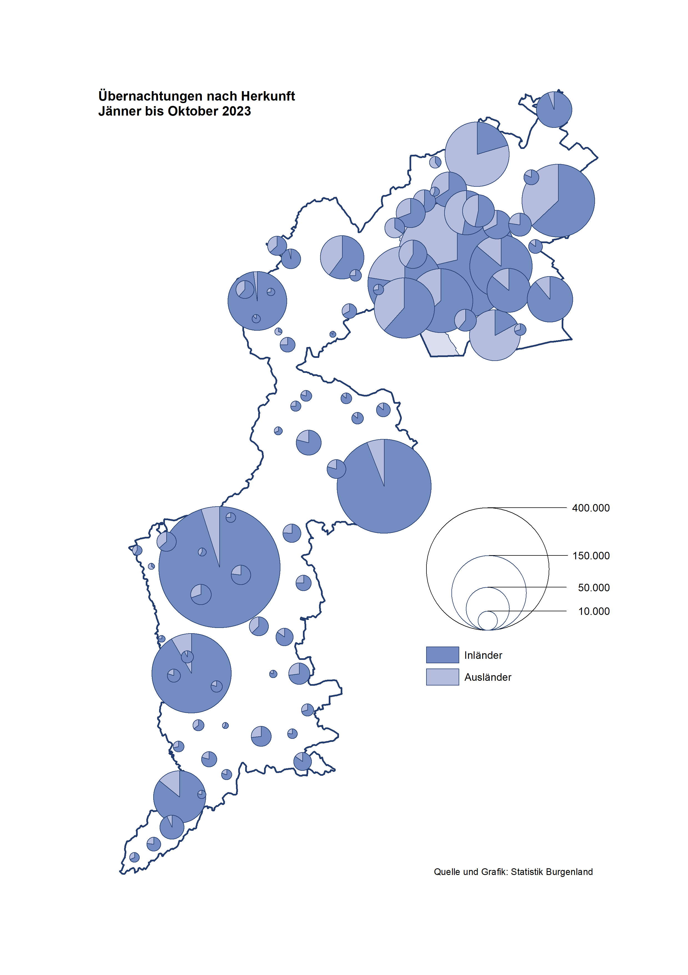

Bgld
Ankünfte nach Unterkunftsart |  |  |  |  |  |  |  | Übernachtungen nach Unterkunftsart |  |  |  |  |  |  |  | Daten für Grafik 2:
Oktober 2023 |  |  |  |  |  |  |  | Oktober 2023 |  |  |  |  |  |  |  |  | Monat | 2023 | 2022 | Ø 2012-2022 | 2022 | 2021 | 2020 | 2019 | 2018 | 2017 | 2016 | 2015 | 2014 | 2013 | 2012

Unterkunftsart | Ankünfte |  |  |  |  |  |  | Unterkunftsart | Übernachtungen |  |  |  |  |  |  |  |  | 2,812,455 | 2,935,453 | 2,884,016 | 2,935,453 | 2,510,061 | 2,287,961 | 3,144,232 | 3,050,564 | 3,092,657 | 3,084,025 | 2,914,691 | 2,912,637 | 2,853,243 | 2,938,655
 | Inländer |  | Ausländer |  | insgesamt |  |  |  | Inländer |  | Ausländer |  | insgesamt
 | 2022 | 2023 | 2022 | 2023 | 2022 | 2023 | % |  | 2022 | 2023 | 2022 | 2023 | 2022 | 2023 | % | Jänner | 1 | 138,816 | 115,620 | 127,704 | 115,620 | 29,476 | 145,353 | 142,561 | 145,246 | 145,386 | 144,674 | 134,038 | 133,981 | 132,179 | 136,230
 |  |  |  |  |  |  |  |  |  |  |  |  |  |  |  | Feber | 2 | 140,234 | 121,086 | 129,390 | 121,086 | 34,472 | 151,431 | 140,588 | 142,295 | 142,728 | 145,581 | 135,782 | 142,631 | 131,305 | 135,387
Burgenland | 69,664 | 69,366 | 15,993 | 18,179 | 85,657 | 87,545 | 2.2% | Burgenland | 184,347 | 180,220 | 46,095 | 47,346 | 230,442 | 227,566 | -1.2% | März | 3 | 149,745 | 138,364 | 138,018 | 138,364 | 45,792 | 64,358 | 163,253 | 168,732 | 155,317 | 173,021 | 148,988 | 147,200 | 164,265 | 148,907
Gewerbl. Beherbergungsbetrieb | 57,529 | 56,433 | 12,787 | 14,556 | 70,316 | 70,989 | 1.0% | Gewerbl. Beherbergungsbetrieb | 127,522 | 118,406 | 33,615 | 34,051 | 161,137 | 152,457 | -5.4% | April | 4 | 221,850 | 227,240 | 181,872 | 227,240 | 50,285 | 5,072 | 244,826 | 224,025 | 232,034 | 202,440 | 201,029 | 212,756 | 185,187 | 215,698
5/4-Stern | 40,519 | 40,709 | 6,793 | 9,180 | 47,312 | 49,889 | 5.4% | 5/4-Stern | 93,984 | 89,075 | 20,500 | 22,168 | 114,484 | 111,243 | -2.8% | Mai | 5 | 280,173 | 290,079 | 258,657 | 290,079 | 158,476 | 46,179 | 283,418 | 306,488 | 278,950 | 328,809 | 292,559 | 285,056 | 297,188 | 278,023
3-Stern | 14,612 | 13,907 | 3,253 | 3,292 | 17,865 | 17,199 | -3.7% | 3-Stern | 27,699 | 25,956 | 8,537 | 8,219 | 36,236 | 34,175 | -5.7% | Juni | 6 | 438,324 | 341,645 | 310,409 | 341,645 | 333,648 | 233,437 | 353,757 | 312,160 | 347,452 | 298,750 | 304,686 | 319,646 | 276,693 | 292,628
2/1-Stern | 2,398 | 1,817 | 2,741 | 2,084 | 5,139 | 3,901 | -24.1% | 2/1-Stern | 5,839 | 3,375 | 4,578 | 3,664 | 10,417 | 7,039 | -32.4% | Juli | 7 | 416,870 | 407,558 | 427,499 | 407,558 | 472,159 | 447,640 | 430,134 | 431,967 | 436,808 | 437,717 | 417,086 | 403,168 | 408,674 | 409,575
Privatquartier nicht auf Bauernhof | 2,091 | 1,796 | 560 | 609 | 2,651 | 2,405 | -9.3% | Privatquartier nicht auf Bauernhof | 4,215 | 3,670 | 2,140 | 2,211 | 6,355 | 5,881 | -7.5% | Aug | 8 | 487,313 | 470,298 | 506,682 | 470,298 | 557,336 | 546,671 | 513,292 | 486,508 | 503,565 | 510,434 | 483,048 | 494,104 | 488,499 | 519,743
Privatquartier auf Bauernhof | 909 | 843 | 236 | 227 | 1,145 | 1,070 | -6.6% | Privatquartier auf Bauernhof | 1,913 | 1,738 | 925 | 786 | 2,838 | 2,524 | -11.1% | Sept | 9 | 311,564 | 294,755 | 302,431 | 294,755 | 360,851 | 369,853 | 301,838 | 294,404 | 306,558 | 299,008 | 282,739 | 260,716 | 264,879 | 291,135
Campingplatz | 3,602 | 3,592 | 827 | 1,214 | 4,429 | 4,806 | 8.5% | Campingplatz | 8,404 | 8,041 | 2,718 | 3,882 | 11,122 | 11,923 | 7.2% | Okt | 10 | 227,566 | 230,442 | 217,801 | 230,442 | 257,755 | 203,553 | 225,667 | 217,367 | 218,450 | 217,470 | 203,272 | 206,019 | 203,858 | 211,959
Kurheim der Sozialvers.träger | 445 | 591 | 1 | 4 | 446 | 595 | 33.4% | Kurheim der Sozialvers.träger | 10,766 | 11,838 | 21 | 75 | 10,787 | 11,913 | 10.4% | Nov | 11 |  | 164,130 | 161,467 | 164,130 | 126,150 | 46,036 | 193,867 | 183,958 | 181,241 | 179,370 | 171,475 | 171,477 | 179,421 | 179,009
Private und öffentliche Kurheime | 1,224 | 1,517 | 60 | 20 | 1,284 | 1,537 | 19.7% | Private und öffentliche Kurheime | 22,944 | 26,692 | 263 | 147 | 23,207 | 26,839 | 15.7% | Dez | 12 |  | 134,236 | 122,088 | 134,236 | 83,661 | 28,378 | 151,031 | 137,414 | 144,168 | 146,751 | 139,989 | 135,883 | 121,095 | 120,361
Jugendherberge | 183 | 126 | 8 | 6 | 191 | 132 | -30.9% | Jugendherberge | 195 | 208 | 22 | 13 | 217 | 221 | 1.8%
Ferienwohnung, Ferienhaus | 3,255 | 3,958 | 1,377 | 1,299 | 4,632 | 5,257 | 13.5% | Ferienwohnung, Ferienhaus | 7,778 | 8,797 | 5,970 | 5,368 | 13,748 | 14,165 | 3.0% | Überschrift1: | Übernachtungen im Oktober nach Unterkunftsarten
Sonstige Unterkunft | 426 | 510 | 137 | 244 | 563 | 754 | 33.9% | Sonstige Unterkunft | 610 | 830 | 421 | 813 | 1,031 | 1,643 | 59.4%

Übernachtungen im Oktober nach Unterkunftsarten
Übernachtungen nach Monaten
 | Ø 2012-2022 | 2022 | 2023
Jänner | 127,704 | 115,620 | 138,816
Feber | 129,390 | 121,086 | 140,234
März | 138,018 | 138,364 | 149,745
April | 181,872 | 227,240 | 221,850
Mai | 258,657 | 290,079 | 280,173
Juni | 310,409 | 341,645 | 438,324
Juli | 427,499 | 407,558 | 416,870
Aug | 506,682 | 470,298 | 487,313
Sept | 302,431 | 294,755 | 311,564
Okt | 217,801 | 230,442 | 227,566
Nov | 161,467 | 164,130
Dez | 122,088 | 134,236
 |  |  |  |  |  |  |  |  |  |  |  |  |  |  |  | Daten für Grafik 1:
 |  |  |  |  |  |  |  |  |  |  |  |  |  |  |  |  | 2023 | 2022
 |  |  |  |  |  |  |  |  |  |  |  |  |  |  |  | 5/4-Stern | 111,243 | 114,484
 |  |  |  |  |  |  |  |  |  |  |  |  |  |  |  | 3-Stern | 34,175 | 36,236
 |  |  |  |  |  |  |  |  |  |  |  |  |  |  |  | 2/1-Stern | 7,039 | 10,417
 |  |  |  |  |  |  |  |  |  |  |  |  |  |  |  | Privatquartier | 8,405 | 9,193
 |  |  |  |  |  |  |  |  |  |  |  |  |  |  |  | Campingplatz | 11,923 | 11,122
 |  |  |  |  |  |  |  |  |  |  |  |  |  |  |  | Kurheim, Erhol. | 38,752 | 33,994
 |  |  |  |  |  |  |  |  |  |  |  |  |  |  |  | Sonst. Unterk. | 16,029 | 14,996

 |  |  |  |  |  |  |  |  |  |  |  |  |  |  |  | Kontrolle | 227,566 | 230,442

Gemeinde20
Die 20 Gemeinden mit den meisten Übernachtungen
Oktober 2023

Gemeinde | Ankünfte |  |  | Übernachtungen
 | 2022 | 2023 | % | 2022 | 2023 | %

Bad Tatzmannsdorf | 10,114 | 10,069 | -0.4% | 43,214 | 44,205 | 2.3%
Lutzmannsburg | 9,893 | 9,211 | -6.9% | 23,443 | 21,166 | -9.7%
Stegersbach | 7,365 | 7,192 | -2.3% | 19,374 | 18,812 | -2.9%
Podersdorf a. See | 5,193 | 5,890 | 13.4% | 12,035 | 13,981 | 16.2%
Rust | 4,800 | 4,472 | -6.8% | 12,113 | 11,779 | -2.8%
Parndorf | 6,823 | 7,077 | 3.7% | 10,413 | 10,535 | 1.2%
Bad Sauerbrunn | 713 | 814 | 14.2% | 8,913 | 10,295 | 15.5%
Frauenkirchen | 5,674 | 5,136 | -9.5% | 10,835 | 9,702 | -10.5%
Pamhagen | 1,836 | 1,611 | -12.3% | 9,528 | 7,816 | -18.0%
Jennersdorf | 3,798 | 3,663 | -3.6% | 8,779 | 7,710 | -12.2%
Illmitz | 1,790 | 2,022 | 13.0% | 4,936 | 5,181 | 5.0%
Andau | 3,627 | 3,727 | 2.8% | 5,787 | 5,155 | -10.9%
Eisenstadt | 1,573 | 3,224 | 105.0% | 3,160 | 5,132 | 62.4%
Sankt Andrä a. Zicksee | 368 | 410 | 11.4% | 4,136 | 4,939 | 19.4%
Mörbisch a. See | 1,415 | 1,632 | 15.3% | 4,165 | 4,331 | 4.0%
Neusiedl a. See | 2,164 | 1,906 | -11.9% | 4,483 | 4,241 | -5.4%
Kittsee | 173 | 198 | 14.5% | 3,213 | 3,280 | 2.1%
Weiden a. See | 186 | 1,359 |  | 529 | 2,562
Jois | 1,254 | 1,074 | -14.4% | 3,179 | 2,484 | -21.9%
Gols | 894 | 1,201 | 34.3% | 2,595 | 2,079 | -19.9%

Die 10 Gemeinden mit den meisten Übernachtungen im Oktober
 |  |  |  |  |  |  |  | Daten für Grafik: | 2022 | 2023 | 2022 | 2023
 |  |  |  |  |  |  | 1 | Bad Tatzmannsdorf | 43,214 | 44,205 | 60.2 | 61.8
 |  |  |  |  |  |  | 2 | Lutzmannsburg | 23,443 | 21,166 | 32.7 | 29.6
 |  |  |  |  |  |  | 3 | Stegersbach | 19,374 | 18,812 | 27.0 | 26.3
 |  |  |  |  |  |  | 4 | Podersdorf a. See | 12,035 | 13,981 | 16.8 | 19.5
 |  |  |  |  |  |  | 5 | Rust | 12,113 | 11,779 | 16.9 | 16.5
 |  |  |  |  |  |  | 6 | Parndorf | 10,413 | 10,535 | 14.5 | 14.7
 |  |  |  |  |  |  | 7 | Bad Sauerbrunn | 8,913 | 10,295 | 12.4 | 14.4
 |  |  |  |  |  |  | 8 | Frauenkirchen | 10,835 | 9,702 | 15.1 | 13.6
 |  |  |  |  |  |  | 9 | Pamhagen | 9,528 | 7,816 | 13.3 | 10.9
 |  |  |  |  |  |  | 10 | Jennersdorf | 8,779 | 7,710 | 12.2 | 10.8
 |  |  |  |  |  |  |  | restliche Gemeinden | 71,795 | 71,565 | 100.0 | 100.0

 |  |  |  |  |  |  |  | Insgesamt | 230,442 | 227,566

 |  |  |  |  |  |  |  | Überschrift: | Die 10 Gemeinden mit den meisten Übernachtungen im Oktober

